상품제안서
로네펠트 프리미엄 명차 9종 54p | 상품코드: S22681

 |  |  |  |  |  |  | 02-713-8555 | www.synergygift.co.kr
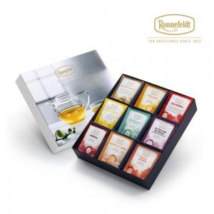 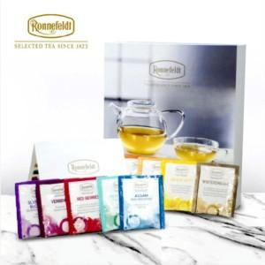 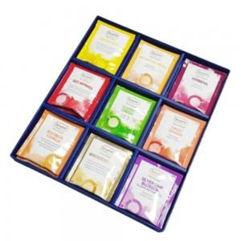

【상세/제작정보】

【인쇄/포장옵션】 | 스티커 / 포장지포장

【공급단가】 | 수량 | 20~ | 100~ | 500~ | 1,000~ | 2,000~
*VAT별도 | 단가 | 45,400원 | 43,720원 | 42,040원 | 40,360원 | 39,350원

【상품 URL】 | https://www.synergygift.co.kr:443/src/goods_detail.php?gdno=22681

